Sheet1
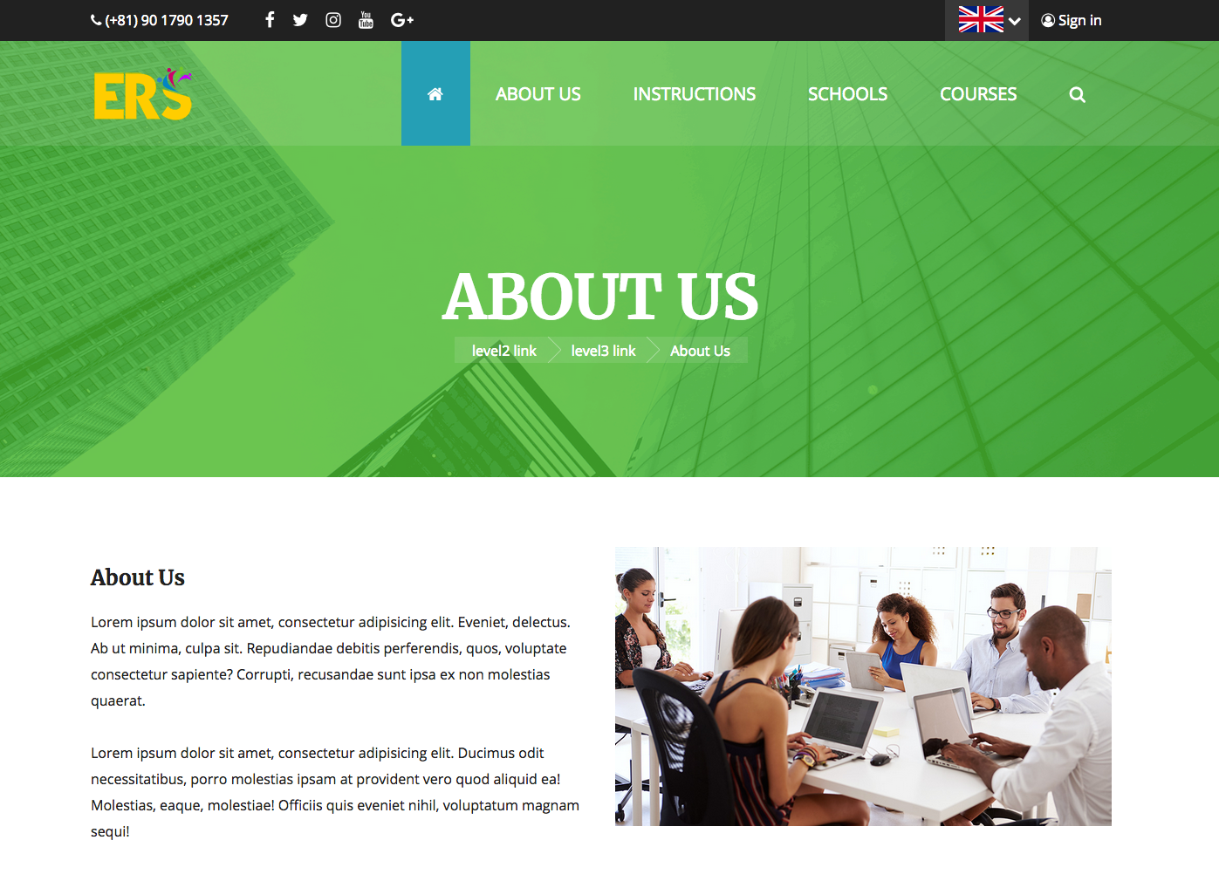

Về trang web này
Trên trang này, bạn có thể tự tìm kiếm được một khóa học phù hợp với mình từ một cơ sở giáo dục như một trường ngôn ngữ trên toàn thế giới.
Ở đây bạn có thể lập một kế hoạch du học phù hợp nhất, bất cứ điều gì bạn thích, sự triệt để, có thể so sánh các khóa học, trường học
Hơn nữa, Khi bạn đi quyết định du học thì thiết nghĩ vấn đề kinh phí là điều mà các bạn quan tâm nhất, vì thế ở trang web này có thể dễ dàng thấy bảng báo giá của tất cả các trường với các khóa học
Ở các cơ sở du học , các bạn sẽ bị phân tâm với bảng báo giá của 20 trường, nhưng ở đây bạn có thể xác nhận riêng cái mình muốn
このサイトについて
このサイトでは、世界中の語学学校を初めとする教育機関から、自分に合ったコースを自由に探すことができます。
好きなときに、とことん、学校やコースを比較し、自分に最適な留学プランニングできます。
また、留学となると一番初めに気になるのが費用だと思いますが、このサイトでは、全ての学校、コースの見積がＷＥＢで簡単に作れます。
留学エージェントで、２０校の見積を作ってもらうのは気がひけますが、ここなら自分の好きなだけ確認するこができます。
About Us
On this site, you can freely search for a course that suits yourself from an educational institution such as a language school around the world.
When you like, we can compare school,course, and plan the best study for yourself.
In addition, although I think that it is expensive to worry about at the beginning when studying abroad, on this site, estimates of all schools can be easily made with WEB.
You can not wait to have a study abroad agent to make quotations for 20 schools, but in this case you can check as much as I like.

Lợi ích của trang web này

このサイトのメリット
このサイトのメリット


24 hours, 365 days available!
From searching for schools and applications, you can respond with your free time
Được áp dụng 24 giờ, 365 ngày
Từ khi chọn trường cho tới khi đăng kí có thể làm nó trong thời gian rảnh

２４時間、３６５日申込可能！！
学校やコースの検索から申込まで、あなたの空いてる時間で対応可能

Find a special discount
We offer a special plan for this site only.
Depending on the school and the course, there may be limited number of people, limited time discount.
Gặp được khuyến mãi đặc biệt
Tùy thuộc vào trường và khóa học, có thể hạn chế số người, giới hạn thời gian giảm giá
Ngoài ra, Chúng tôi cũng có một kế hoạch ưu đãi cho trang web này.
特別な割引に出会える
学校やコースによっては、人数限定、期間限定の割引をしている場合があります。
また、このサイト限定のお得なプランも用意しています。

いつも最新の情報
このサイトの学校やコースの情報は、学校関係者が直接修正をしているので、いつも最新の情報であふれています

Always up-to-date information
Information on schools and courses on this site is always corrected by school officials, so it is always full of up-to-date information

Luôn luôn cập nhật thông tin mới nhất
Thông tin về trường học và các khóa học trên trang web này được trực tiếp sửa chữa bởi các tổ chức nhà trường, vì vậy nó luôn luôn được cập nhật đầy đủ thông tin.

運営会社について
Về điều hành công ty

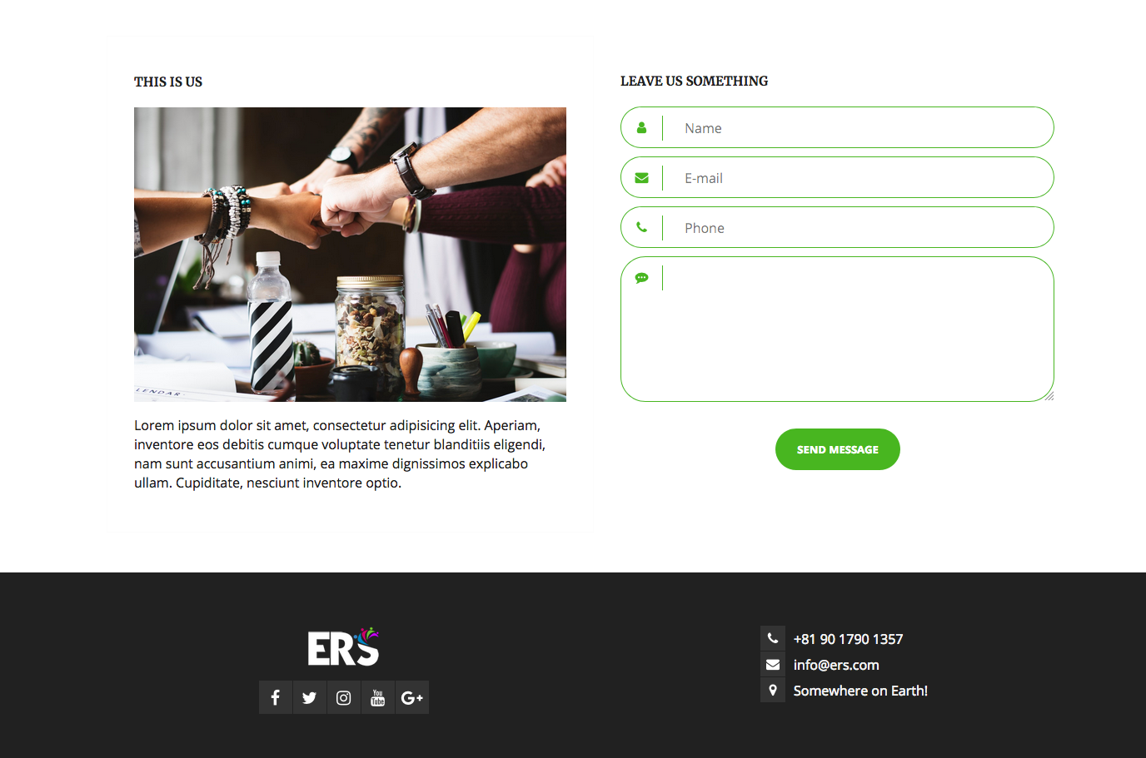
お問合せフォーム
Mẫu câu hỏi

このサイトは、日本ワーキングホリデー協会が運営しています。
日本ワーキングホリデー協会は、ワーキングホリデービザに限らず、学生ビザ等ので留学のお手伝いを長年させていただいております。

This site is managed by the Japan Asociation for Working Holiday Makers.
The JAWHM has been supporting not only working holiday visas but also student visas etc. for many years.

Trang web này được quản lý bởi Hiệp hội kì nghỉ việc làm Nhật bản
Hiệp hội kì nghỉ việc làm Nhật Bản đã và đang hỗ trợ không chỉ visa du lịch mà còn cấp viza du học vv... trong nhiều năm.

